商品类型背景颜色
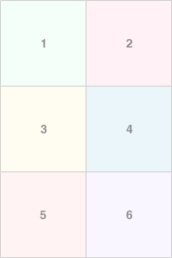
类型1（新款）
类型2（weekend）
类型3（设限款）
类型4（待定）
类型5（待定）
类型6（待定）

